はじめにお読みください
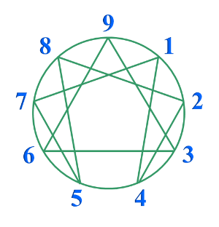

エニアグラム・タイプ診断表
 |  |  |  | Ver.23.0

 | 内容の一部または全部を著作権法の定める範囲を越え、無断で複写、複製、転載、あるいはファイルに落としたり、研修やセミナーに使用したりすることを禁じます。
 | Copyright Ⓒ CAP-SOHKEN

～タイプ診断にあたって～
エニアグラムは性格を９つに分類（右図参照）するだけでなく、性格の奥にある本質的な欲求や動機の源泉を解明し、潜在的な心理変化を明らかにするものです。人がストレスを感じた時や気持ちが健康になる時、内面に何が起こっているのかを明らかにしています。このように、エニアグラムは潜在的な心理の解明に基づいて分類していますので、他のタイプ分類とは大きく異なります。 |  | 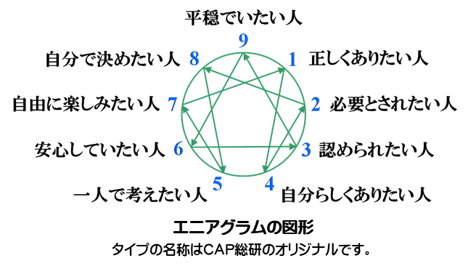
エニアグラムを学ぶことで、自分の見方・考え方の根元が解り、深い自己認識による行動変容を可能にします。また、自分が周囲からどう見られているのか、相手がなぜ自分と異なる考え方や行動をするのか、その原点が解るようになります。組織においては、相互理解、コミュニケーション、連携行動などの促進に大きく役立ちます。
一方、人間の行動傾向や価値観が、潜在意識の中でどのように作られているのかを知ることは、自分の可能性を広げる地図を手に入れることになります。性格や価値観から判断するだけでなく、バランスのとれた行動、新しい視点からの判断などができるようになります。意思決定の幅が広がり、人間的な成長を早めます。 まずは、次シートのエニアグラム・タイプ診断表を使って、自分がどのような性格タイプなのかを知ることから始めてください。 |  |  | 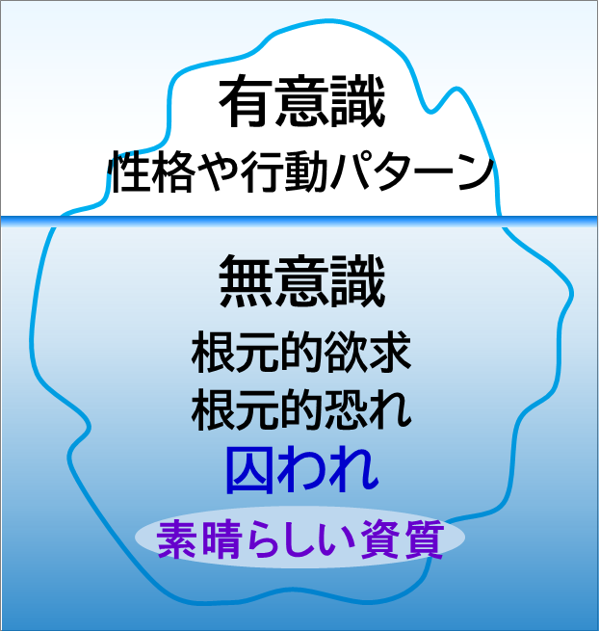

タイプの特徴
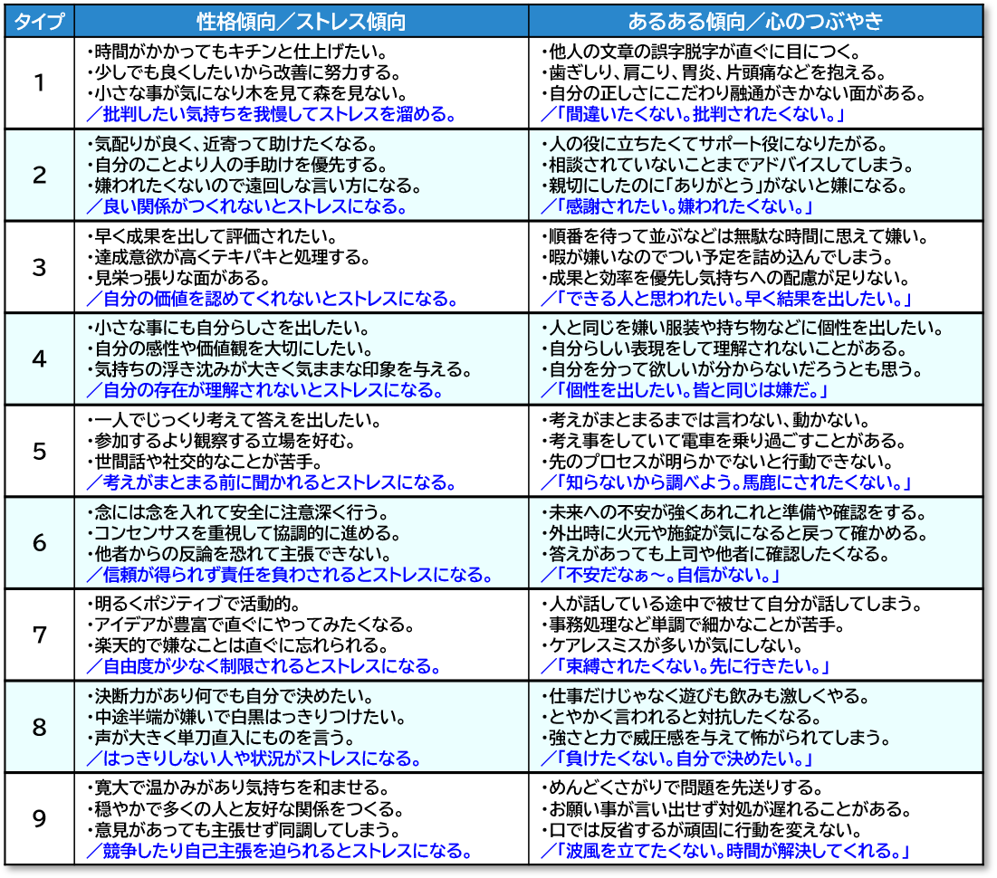
〔タイプの特徴〕

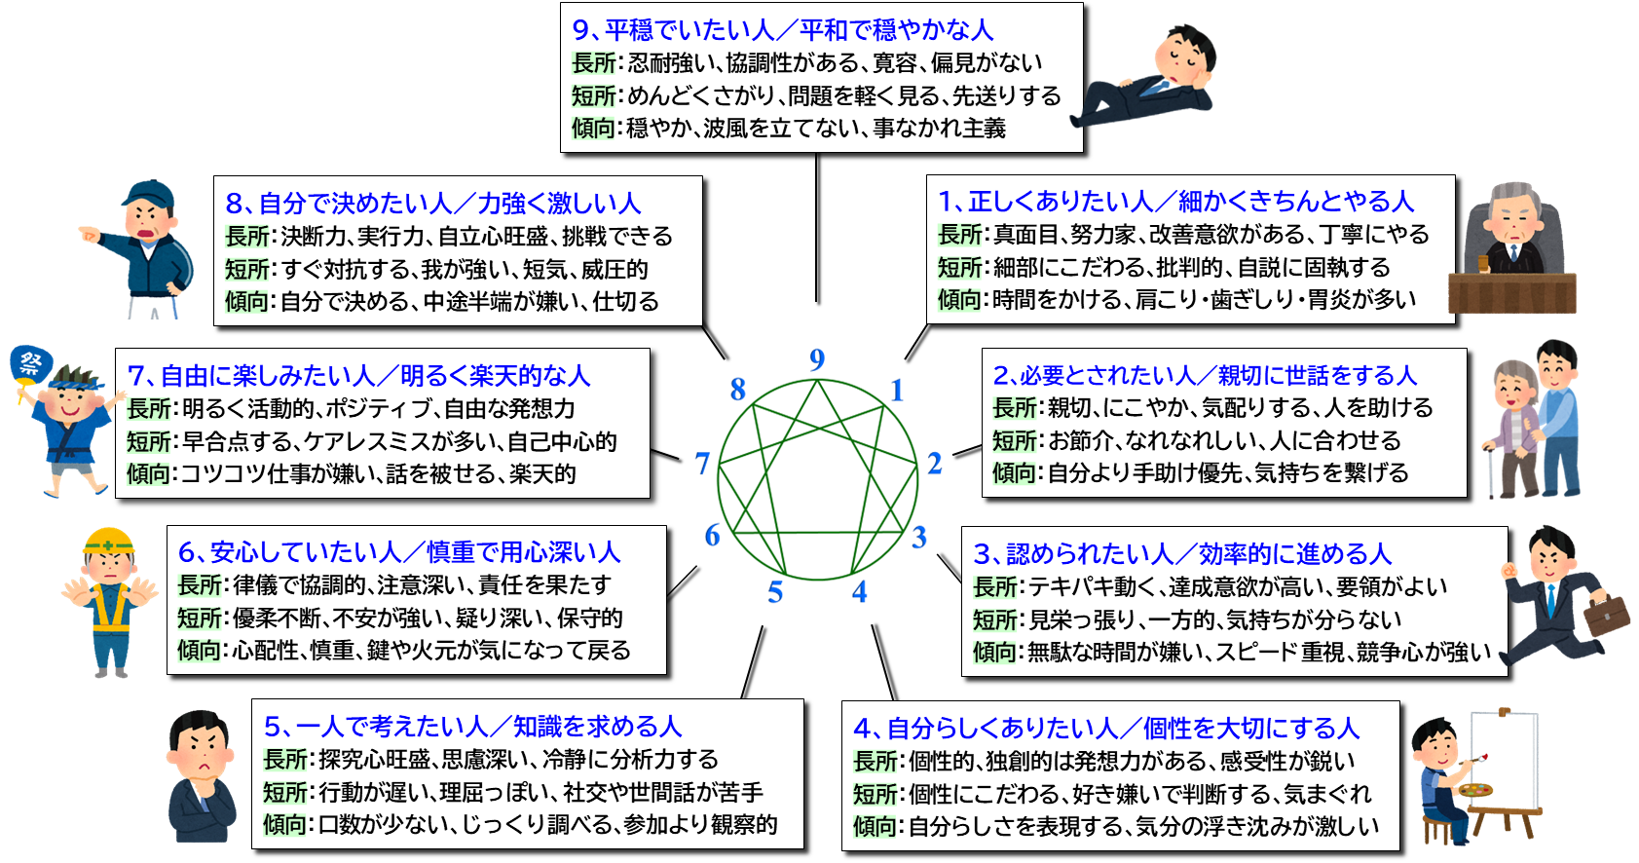

 | 簡単なタイプの比較 タイプ判定に迷ったら読み比べてみよう

